Anleitung
Anleitung zum Ausfüllen des Antrags auf Jugendförderung

 | Orientierung

Mit diesen Pfeilen (oder rechts mit den 3 Punkten) kannst du nach rechts weitere Datenblätter aufrufen und sich im Dokument orientieren.
Das letzte Datenblatt bietet nochmal einen detaillierten Überblick über alle möglichen Förderungen.
 | 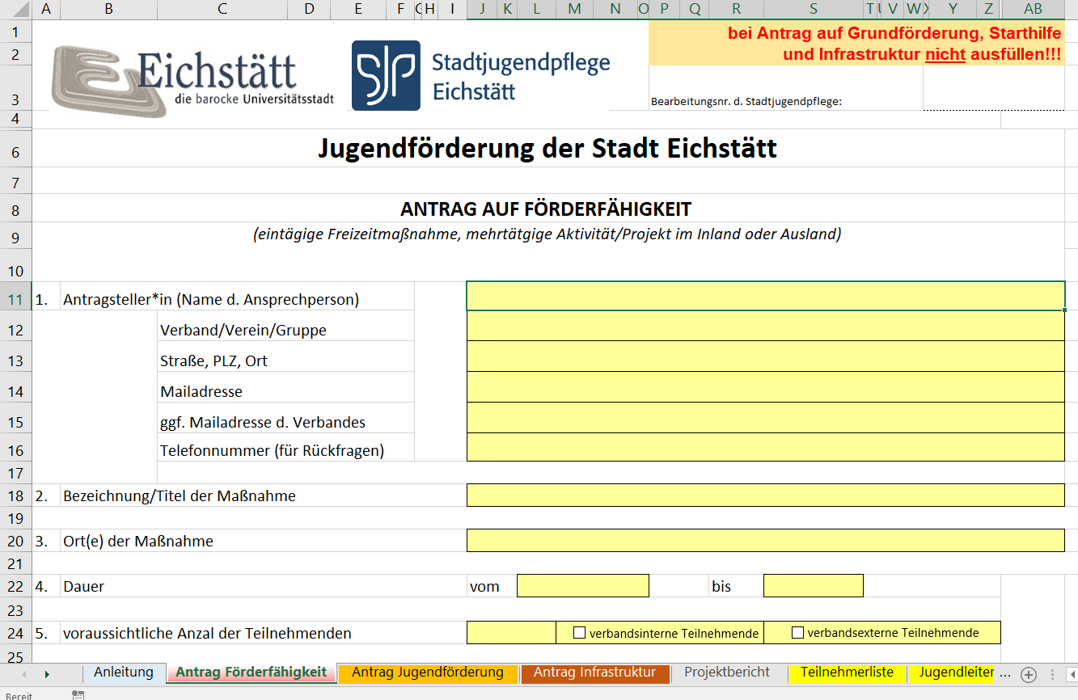
 | Bitte für jeden Antrag das Formular erneut herunterladen und einzeln abgeben um Fehler in der Tabelle zu vermeiden! Solltest du trotz der Anleitung Probleme mit dem Antrag haben, bitte kontaktiere die Stadtjugendpflege unter 08421 901383 oder unter bernd.zengerle@eichstaett.de
Sollten Sie einen Antrag auf Grundförderung, Starthilfe oder Förderung von Infrastrukturmaßnahmen stellen wollen, lesen Sie bitte Schritt Nr. 5!
 | Bei Anträgen zur Förderung von ein- oder mehrtägigen Aktivitäten sowie internationalen Jugendbegegnungen zur Prüfung auf Förderfähigkeit mind. 6 Wochen vor der Maßnahme (bei eintägigen Freizeitmaßnahmen mind. 2 Wochen vor der Maßnahme) "Antrag Förderfähigkeit" (rotes Datenblatt) - alle gelben Felder ausfüllen. (Solltest du bei deinen Angaben mehr oder weniger Platz benötigen, z.B. bei der Kurzbeschreibung der Maßnahme, kannst du die Zeilengröße an den Zahlen links am Rand verändern)

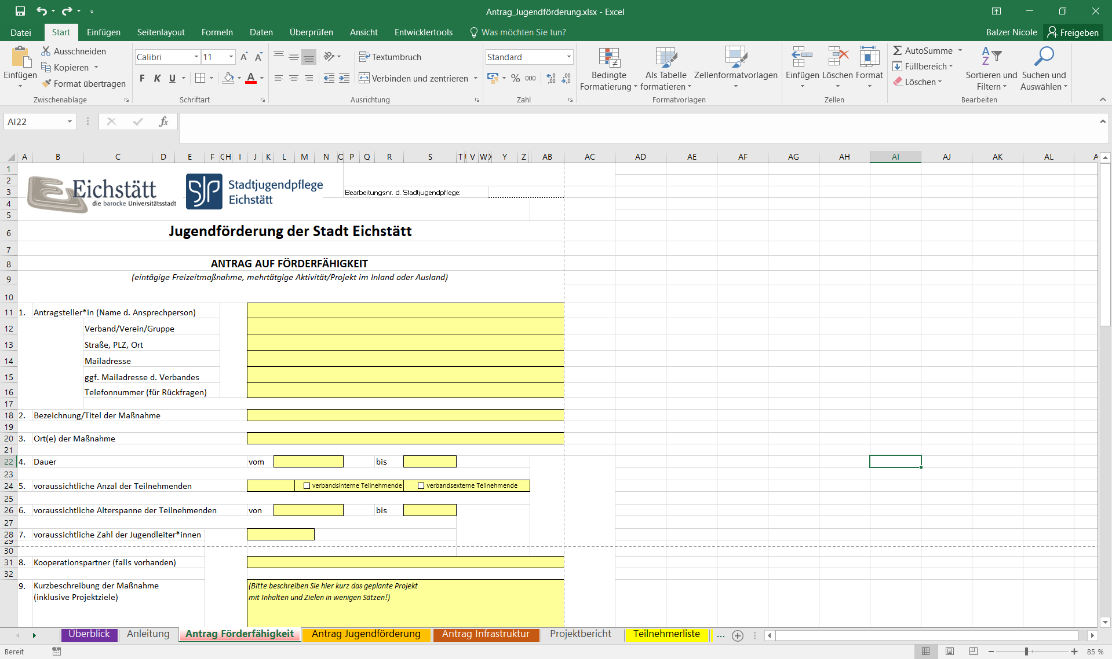

 | Beim Teil "Kosten- und Finanzierungsplan" muss bei einem Antrag vor Beginn der Maßnahme nur der Teil "Soll", also die geplanten Ausgaben und Einnahmen ausgefüllt werden. Danach den Projektantrag auf Förderfähigkeit ausdrucken, unterschreiben und der Stadt Eichstätt bzw. Stadtjugendpflege Eichstätt zukommen lassen.

 | Bei Anträgen zur Förderung von ein- oder mehrtägigen Aktivitäten sowie internationalen Jugendbegegnungen nach Durchführung der Maßnahme den "Antrag Jugendförderung" (orangenes Datenblatt) ausfüllen (alle grauen/roten Felder) sowie weiter unten bitte den kompletten Kosten- und Finanzierungsplan auch ausfüllen, sollte vorab kein Antrag auf Förderfähigkeit gestellt werden und erst nach Beendigung der Maßnahme ein Antrag auf Jugendförderung gestellt werden. Wurde vorab ein Antrag auf Förderfähigkeit gestellt, bitte "Antrag Jugendförderung" lediglich prüfen (Daten sollten bereits automatisch von "Antrag Förderfähigkeit" übertragen worden sein) und bei Kosten- und Finanzierungsplan "IST"-Seite ausfüllen. Die "SOLL"-Seite sollte bereits ausgefüllt sein (wird von "Antrag Förderfähigkeit" automatisch übertragen). Danach Antrag ausdrucken und bis spätestens 01.11. der Stadt Eichstätt bzw. Stadtjugendpflege Eichstätt zukommen lassen. Außerdem die zusätzlich geforderten Anlagen (Zelle B 21) vollständig ausfüllen und abgeben.

Auf den Pfeil klicken und entsprechenden Förderbereich auswählen.

Danach erscheint hier eine Auflistung aller Dokumente, die zusätzlich zum Antrag abgegeben werden müssen.

 | Bei Anträgen zur Förderung von ein- oder mehrtägigen Aktivitäten sowie internationalen Jugendbegegnungen zusätzlich bitte die Datenblätter "Projektbericht", "Teilnehmerliste", Liste "Jugendleiter" sowie "Belegliste" vollständig (auch mit Unterschriften!) ausfüllen. Auch hier kannst du die Größe der Zeilen verändern, wenn sie bei Angaben mehr oder weniger Platz benötigen. (Fehlende oder unvollständige Anträge können zum Ausschluss der Förderung führen!)

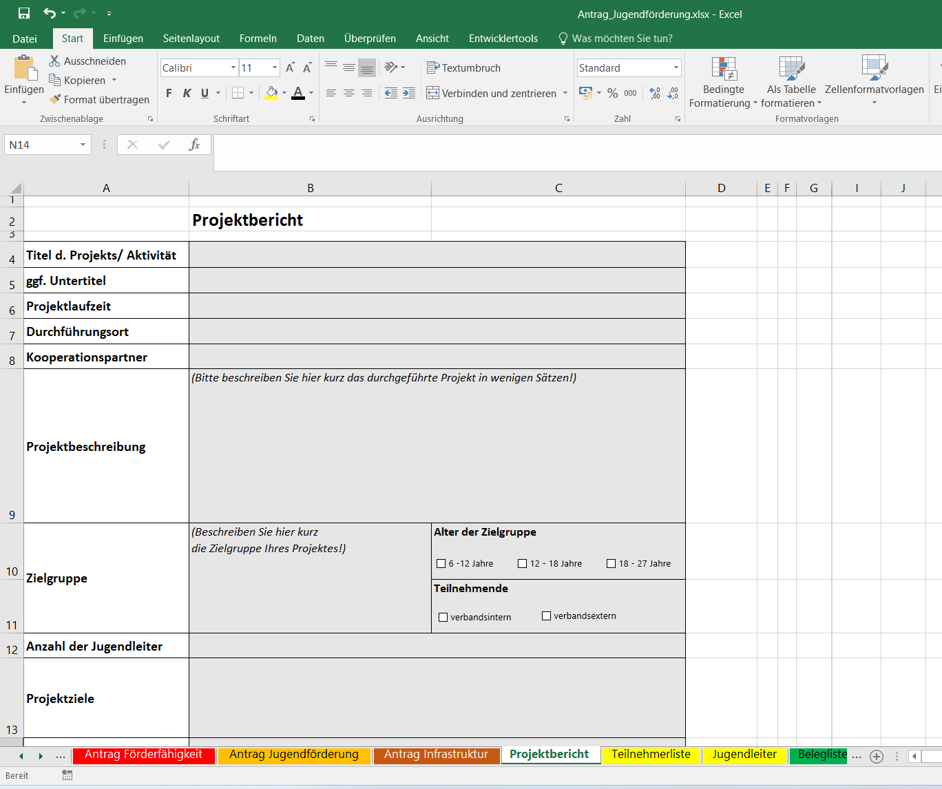

Auf diese 3 Punkte klicken, um zu weiteren Datenblättern zu gelangen.

 | Um die Datenblätter auszudrucken, einfach auf den Reiter "Datei" und "Drucken" klicken, die Formate sind bereits festgelegt. Es muss hierfür nichts mehr verändert werden.

 | Bei Anträgen zur Grundförderung, Förderung von Infrastrukturmaßnahmen oder Starthilfe den "Antrag Jugendförderung" (orangenes Datenblatt) ausfüllen, ausdrucken und bis spätestens 01.11. der Stadt Eichstätt bzw. Stadtjugendpflege Eichstätt zukommen lassen. Außerdem die zusätzlich geforderten Anlagen vollständig ausfüllen und abgeben. Der untere Teil "Kosten- und Finanzierungsplan" (Seite 2) kann hierbei ignoriert werden und muss nicht mit ausgedruckt werden.

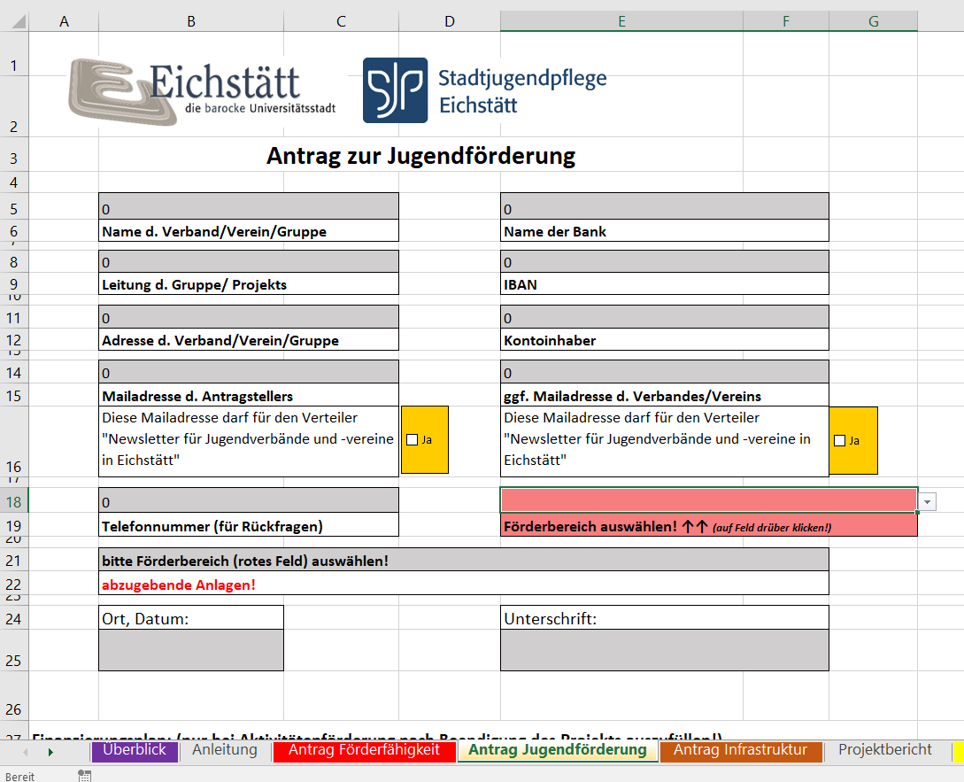

Auf den Pfeil klicken und entsprechenden Förderbereich auswählen.

Danach erscheint hier eine Auflistung aller Dokumente, die zusätzlich zum Antrag abgegeben werden müssen.

